REGIÕES
COVID-19 NO BRASIL

529405
TOTAL DE CASOS
288279
CASOS ATIVOS
211080
RECUPERADOS
30046
ÓBITOS

 | Total Acumulado
Casos Ativos | 54%
Recuperados | 40%
Óbitos | 6%
COMPARATIVO ENTRE REGIÕES
PERCENTUAL RELATIVO AO TOTAL DE CASOS
Clique para comparar por Estados

 | NORDESTE | SUDESTE
JAN | 0 | 0
FEV | 0 | 2
MAR | 875 | 3406
ABR | 24518 | 42443
MAI | 178752 | 187240
JUN | 184447 | 190565
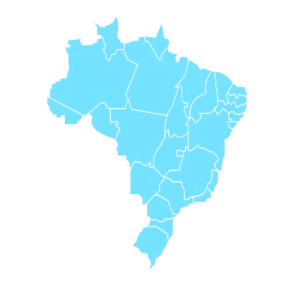

Gráfico Atualizado dia 01/06/2020

ESTADOS
COVID-19 NO BRASIL

529405
TOTAL DE CASOS
288279
CASOS ATIVOS
211080
RECUPERADOS
30046
ÓBITOS

RECUPERADOS
ÓBITOS

 | Total Acumulado
Casos Ativos | 54%
Recuperados | 40%
Óbitos | 6%
COMPARATIVO ENTRE ESTADOS
PERCENTUAL RELATIVO AO TOTAL DE CASOS
Clique para voltar para
Regiões

 | SC | MS
JAN | 0 | 0
FEV | 0 | 0
MAR | 2 | 1
ABR | 46 | 9
MAI | 143 | 20
JUN | 146 | 20

Gráfico Atualizado dia 01/06/2020

